첨부기능
기존설계화면

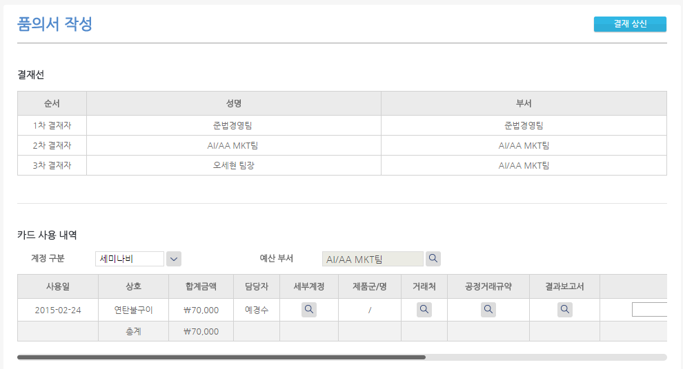

팝업

변경

개발화면

팝업
 | 사용내역 | 파일첨부

1.필수등록 등의 기능도 적용되며,
2.파일이 첨부되면, 디스파일 이미지가 표시되어 첨되되었음을 표시합니다.
3.결재시의 정산서에서 첨부파일 조회시에도 동일한 방법으로 적용합니다. 파일첨부 클릭하면 팝업으로 띄운다음, 해당 세미나사진 등의 파일을 클릭하여 뷰로 조회합니다.
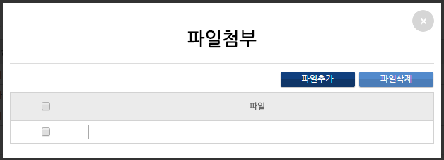

세미나사진

방명록

* 배경
- 사용자 관점 : 화면이 좌우 횡으로 길게 나열되어 화면을 벗어나고 매번 클릭에 따른 사용자 불편
- 개발관점 : 다양한 컨트롤 적용에 따른 개발 및 유지보수 생산성 등
질의응답

카드세부

